0.添架設備撤去届
・この様式はエネコムに対し、以下の届け出を行う際に使用します(a, bは混在させず分けて作成してください)
a. エネコム柱へ添架していた設備の撤去に関する届け出
b. エネコムが他社柱に設置した突き出し金物へ添架していた設備の撤去に関する届け出
・書類一式をPDF化し、電子メールに添付のうえ送付ください(件名は「撤去届出書(電柱番号〇〇号)」を希望)
・申込前に弊社HPにて注意事項および最新様式が公開されていないかをご確認ください
・設備撤去については事後の届け出により手続きさせていただきます(事前申請不要)
 |  |  |  |  |  | 関係者外秘

 |  |  |  |  | 第 号
 |  |  |  |  | 20 年 月 日

株式会社エネコム
技術本部長 殿

... 押印不要。
 |  |  | （申込者）
 |  |  | 住 所 | 〒

 |  |  | 会社名
 |  |  | 代 表 者 名
 |  |  | 担当者
 |  |  | E-mail

 | 添架設備撤去届

貴社所有の設備に添架していた当社の○○○○○○○設備について、下記のとおり撤去したため届け出ます。

 |  | 記

１．添架場所
 | ○ ○ 県 ○ ○ 市 ○ ○ ○ ○ ○
 | （電柱番号 ： 計 本）

２．撤去工事完了日
 | 20 年 月 日

... 添架申込み場所を明記する。平面図で確認が可能な場合は省略可能。
... 添架電線経路，径間距離，電柱番号および添架電柱位置を明記する。
３．添付書類
(1) | 位置図 (添架者書式）
(2) | 平面図 (添架者書式）
... 電柱毎に添架設備の撤去前後状況がわかるものを作成する。
(3) | 装柱図
... 添架線種・外径・重量，吊線種別・外径・重量を明記する。
(4) | 添架物明細書
... 上記がわかる資料を添付する。
(5) | 添架物諸元表 (仕様書等)

 |  |  |  |  |  | 以 上

(エネコム記入欄)
 |  |  |  |  |  | 第 号

 | 上記の添架設備撤去届について、承諾しました。

 |  |  |  | 年 月 日

 |  |  |  | 株式会社エネコム

 |  |  |  | 技術本部長

3.装柱図(撤去前)
黄色枠内の作成方法メモは印刷されません
関係者外秘

装柱図(撤去前)（電柱毎） | 電柱番号： | ○○幹1-1
（電柱番号写真） | （添架設備撤去前の状態が判る電柱全体写真）

・電柱番号がはっきり判る写真を添付
・撤去ケーブルを青矢印で図示

（添架設備撤去前の取付状況の拡大写真） | (その他)

 | 凡例
 |  | 撤去ケーブル

 | 連絡事項
 | ・
 | ・
 | ・

・撤去ケーブルを青矢印で図示
・凡例は適宜追加・修正可
・連絡事項があれば記載 (任意)

3.装柱図(撤去後)
黄色枠内の作成方法メモは印刷されません
関係者外秘

装柱図(撤去後)（電柱毎） | 電柱番号： | ○○幹1-1
（電柱番号写真） | （添架設備撤去後の状態が判る電柱全体写真）

・電柱番号がはっきり判る写真を添付
・撤去前写真と同様の画角で撮影

（添架設備撤去後の取付箇所の拡大写真） | (その他)

 | 連絡事項
 | ・
 | ・
 | ・

・撤去前写真と同様の画角で撮影
・連絡事項があれば記載 (任意)

3.装柱図(撤去前)記入例
記入例
黄色枠内の作成方法メモは印刷されません
関係者外秘

装柱図(撤去前)（電柱毎） | 電柱番号： |  | 藤ノ森幹1-1
（電柱番号写真） | （添架設備撤去前の状態が判る電柱全体写真）

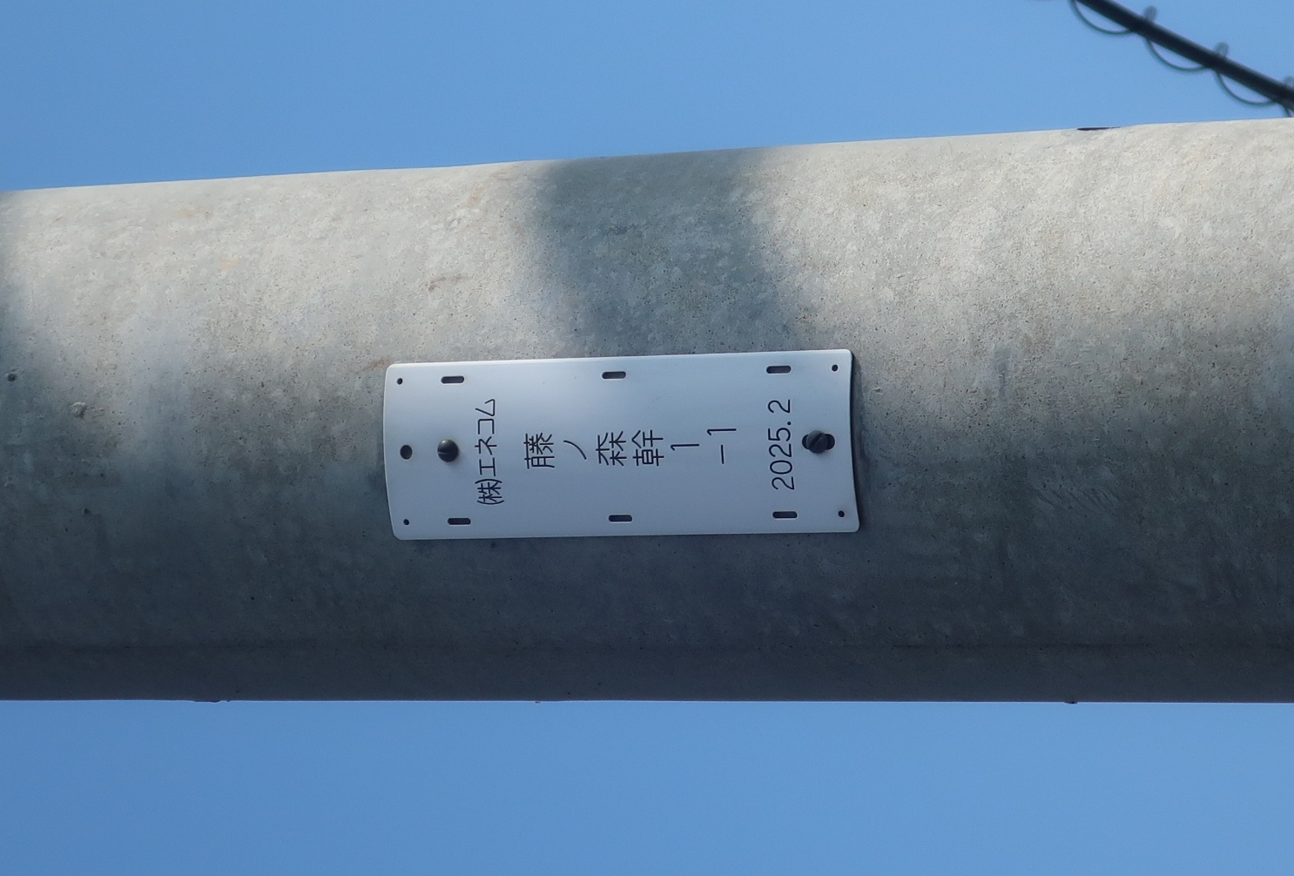
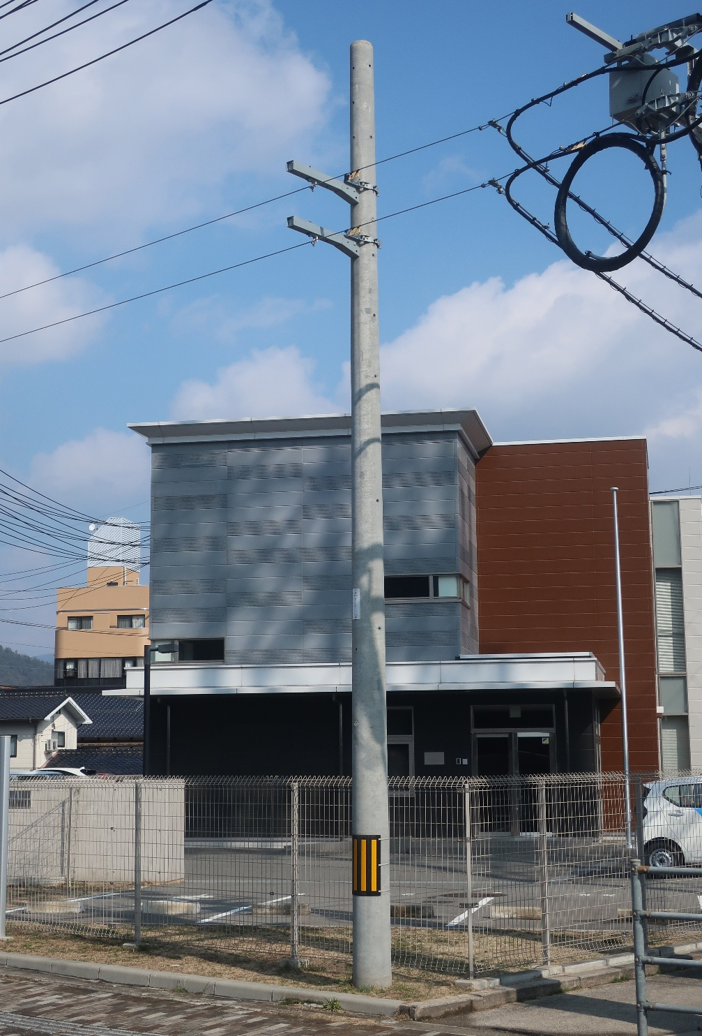

・電柱番号がはっきり判る写真を添付
・撤去ケーブルを青矢印で図示
・実際の施工前の写真で作成ください

（添架設備撤去前の取付状況の拡大写真） | (その他)

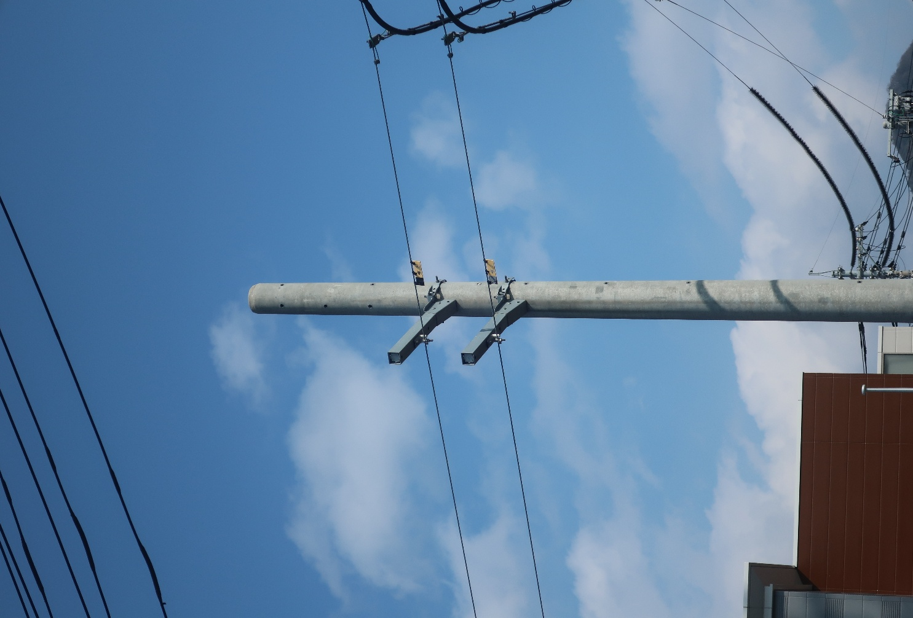
 | 凡例
 |  |  | 撤去ケーブル

 | 連絡事項
 | ・ | 腕金F75撤去
 | ・
 | ・

・撤去ケーブルを青矢印で図示
・実際の施工前の写真で作成ください
・凡例は適宜追加・修正可
・連絡事項があれば記載 (任意)

3.装柱図(撤去後)記入例
記入例
黄色枠内の作成方法メモは印刷されません
関係者外秘

装柱図(撤去後)（電柱毎） | 電柱番号： |  | 藤ノ森幹1-1
（電柱番号写真） | （添架設備撤去後の状態が判る電柱全体写真）

・電柱番号がはっきり判る写真を添付
・撤去前写真と同様の画角で撮影

（添架設備撤去後の取付箇所の拡大写真） | (その他)

 | 連絡事項
 | ・ | 腕金F75撤去
 | ・
 | ・

・撤去前写真と同様の画角で撮影
・連絡事項があれば記載 (任意)

